논리 데이터 모델링(ERD)
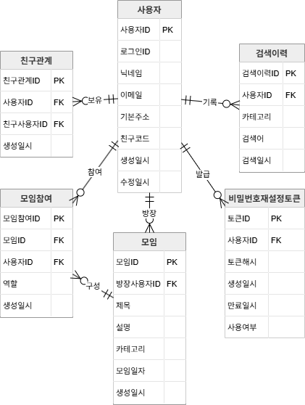

물리 데이터 모델링(ERD)
